2022_10_data
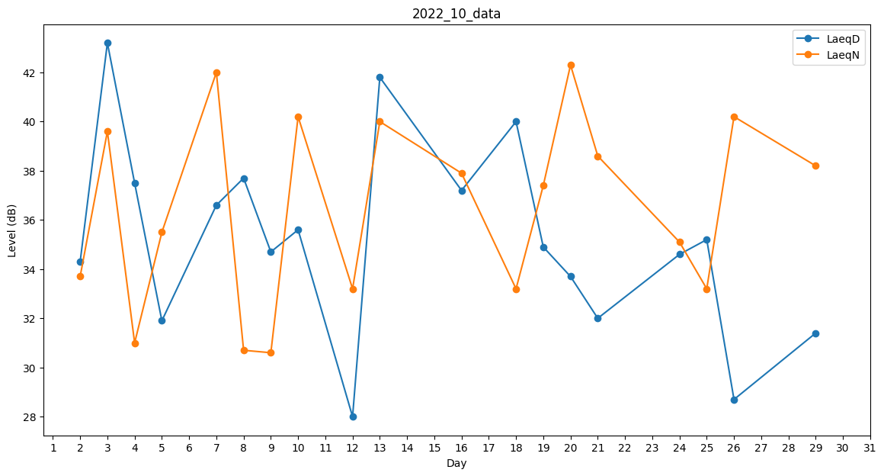
Day | LaeqD | LaeqN
1 | 39.7 | 0
2 | 34.3 | 33.7
3 | 43.2 | 39.6
4 | 37.5 | 31
5 | 31.9 | 35.5
6 | 34.6 | 0
7 | 36.6 | 42
8 | 37.7 | 30.7
9 | 34.7 | 30.6
10 | 35.6 | 40.2
11 | 0 | 40.4
12 | 28 | 33.2
13 | 41.8 | 40
14 | 39.4 | 0
15 | 37 | 0
16 | 37.2 | 37.9
17 | 0 | 38
18 | 40 | 33.2
19 | 34.9 | 37.4
20 | 33.7 | 42.3
21 | 32 | 38.6
22 | 27.7 | 0
23 | 0 | 30.6
24 | 34.6 | 35.1
25 | 35.2 | 33.2
26 | 28.7 | 40.2
27 | 0 | 30.6
28 | 36.1 | 0
29 | 31.4 | 38.2
30 | 31.2 | 0
31 | 33.6 | 0

